关系图
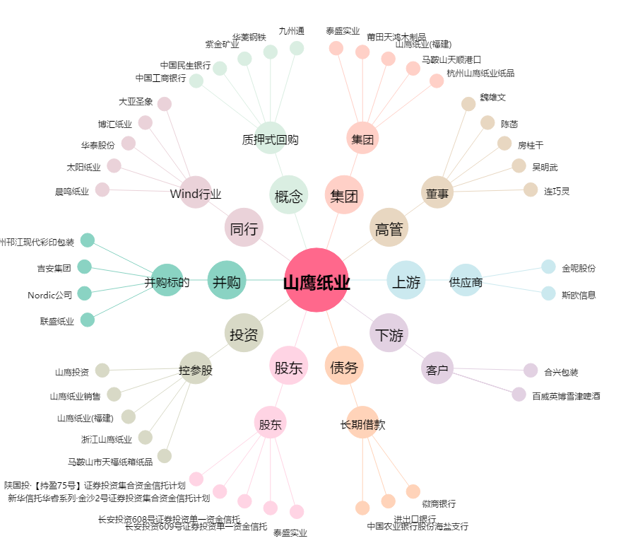
山鹰纸业[600567.SH] - 关系概览图

